Hoja1
EXTRAPOLACION DE POBLACION EN BOLIVIA

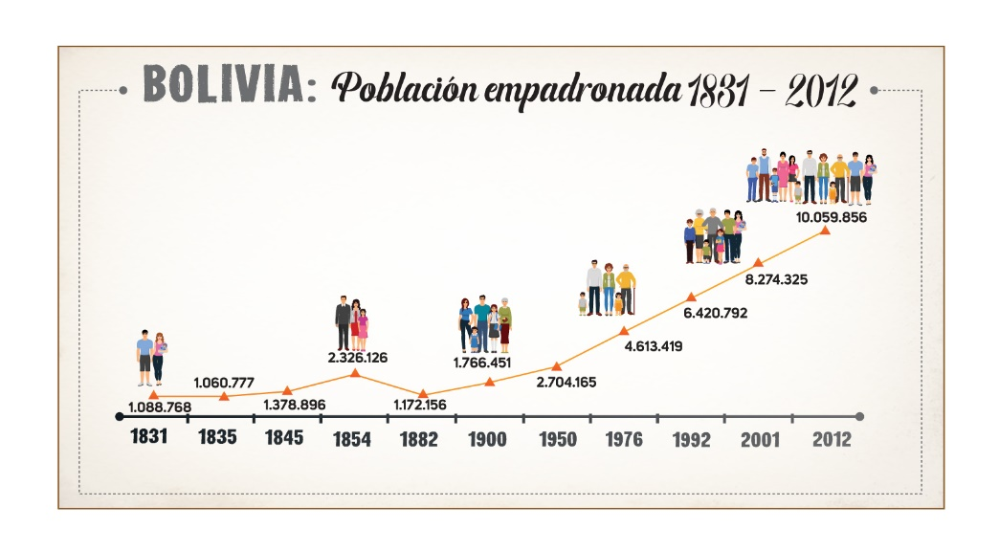
# | POBLACION | AÑO
0 | 1,172,156 | 1882
1 | 1,766,451 | 1900
2 | 2,704,165 | 1950
3 | 4,613,419 | 1976
4 | 6,420,792 | 1992
5 | 8,274,325 | 2001
6 | 10,059,856 | 2012

 | 2024 | ?

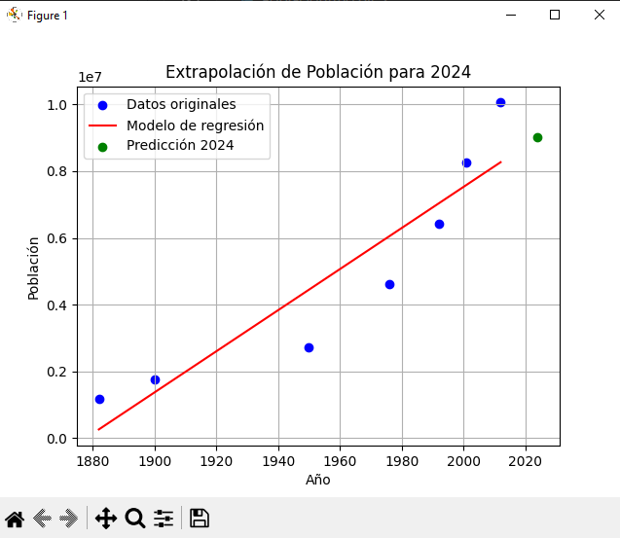
# | AÑO | POBLACION | 1er nivel | 2do nivel | 3er nivel | 4to nivel | 5to nivel | 6to nivel
0 | 1882 | 1,172,156.00 | 33016.388889 | -209.73689542 | 9.8850182259 | -0.067957948492 | 0.0049031997422 | -0.00031504798083
1 | 1900 | 1,766,451.00 | 18754.28 | 719.45481781 | 2.4096438918 | 0.51552282083 | -0.036053037765
2 | 1950 | 2,704,165.00 | 73432.846154 | 941.14205586 | 54.477448796 | -3.5224174089
3 | 1976 | 4,613,419.00 | 112960.8125 | 3719.4919444 | -163.91243056
4 | 1992 | 6,420,792.00 | 205948.11111 | -2181.3555556
5 | 2001 | 8,274,325.00 | 162321
6 | 2012 | 10,059,856.00

 | 2024 | ?
 | p(x)= | f[x0] + f[x0,x1] (x-x0) + f[x0,x1,x2] (x-x0) (x-x1) + f[x0,x1,x2,x3](x-x0)(x-x1)(x-x2)
 | P(x)= | 10,473,328

DATOS REAL DEL INE |  | 11312620

 | ERROR | 839,292

